Результаты МО
Диагностическая работа по читательской грамотности обучающихся 4‑го класса в Красноярском крае в 2021 году

Краткий отчет о результатах Курагинского района

В диагностической работе по читательской грамотности для 4-х классов приняли участие 503 выпускника начальной школы Курагинского района.
Основные результаты по муниципальному образованию приведены в сопоставлении с данными, полученными на региональной репрезентативной выборке, где процедура проходила под наблюдением представителей ЦОКО.
 |  |  |  | Таблица 1
Основные результаты выполнения диагностической работы по читательской грамотности |  |  | Среднее значение по муниципальному образованию (%) | Среднее значение по краю (%)
Успешность выполнения
Вся работа (балл по 100-балльной шкале) |  |  | 52 | 45
Успешность выполнения заданий по группам умений (% от максимального балла за задания данной группы) | Общее понимание текста, ориентация в тексте |  | 73.29% | 63.75%
 | Глубокое и детальное понимание содержания и формы текста |  | 62.71% | 53.94%
 | Использование информации из текста для различных целей |  | 50.71% | 42.61%
Уровни достижений (% учащихся)
Достигли базового уровня (включая повышенный) |  |  | 90.26% | 78.35%
Достигли повышенного уровня |  |  | 34.00% | 22.11%
 |  |  |  | Диаграмма 1

 | Пониженный | Недостаточный | Базовый | Повышенный
 | -9.74% | 0.00% | 56.26% | 34.00%
 | -19.01% | -2.63% | 56.24% | 22.11%

Недостаточный | Пониженный | Базовый | Повышенный

 |  |  |  | Таблица 2
 | Уровни достижений (% учащихся, результаты которых соответствуют данному уровню достижений)
 | Недостаточный | Пониженный | Базовый | Повышенный
Муниципальное образование (%) | 0.00% | 9.74% | 56.26% | 34.00%
Красноярский край (%) | 2.63% | 19.01% | 56.24% | 22.11%

Распределение баллов
 | МО | край
0 | 0% | 0%
2 | 0% | 0%
3 | 0% | 0%
9 | 0% | 0%
12 | 0% | 0%
15 | 0% | 0%
17 | 0% | 0%
20 | 0% | 0%
21 | 0% | 0%
23 | 0% | 1%
24 | 1% | 0%
27 | 1% | 1%
29 | 1% | 1%
30 | 1% | 1%
32 | 2% | 2%
34 | 4% | 2%
36 | 3% | 3%
38 | 5% | 3%
40 | 4% | 5%
42 | 6% | 6%
44 | 3% | 3%
45 | 3% | 3%
47 | 9% | 7%
49 | 8% | 8%
51 | 10% | 8%
54 | 5% | 8%
57 | 7% | 8%
61 | 8% | 8%
65 | 2% | 4%
66 | 3% | 3%
71 | 3% | 3%
73 | 2% | 3%
80 | 2% | 2%
84 | 2% | 2%
90 | 1% | 1%
93 | 1% | 1%
100 | 1% | 1%
 |  |  |  | Диаграмма 2

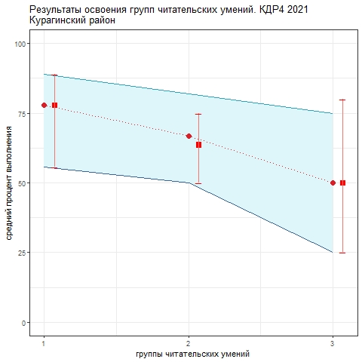
Освоение основных умений характеризуется не только средними значениями, но и разбросом индивидуальных результатов. На графике ниже представлено распределение результатов освоения трех групп читательских умений в Красноярском крае и в муниципальном образовании (МО). Красными кружками на графике обозначены средние результаты освоения каждой группы умений в Красноярском крае. Каждая такая точка делит краевую выборку на две равные части – показавших результаты выше и ниже средних. Красными квадратами отмечены аналогичные средние результаты, но уже для муниципальной системы. Сплошной синей линией обозначены границы интервалов, в которых находятся результаты половины четвероклассников края: 25% из них лежат в интервале от красной точки до верхней сплошной линии, 25% – от красной точки до нижней сплошной линии. Еще 25% результатов учеников находятся ниже этого интервала (ниже голубого коридора), и 25% – выше, в незакрашенном поле или в точке, соответствующей максимальному баллу. Аналогичные интервалы для муниципальных результатов обозначены красными штрихами. Такой штрих показывает диапазон, в котором находятся результаты 50% учащихся муниципалитета.
 |  |  |  | Рисунок 1

Четвероклассники Красноярского края успешнее всего осваивают 1-ю группу умений (общее понимание, ориентация в тексте) , однако достаточно большой разброс резульатов говорит о том, что успешность работы с этой группой умений в разных школах заметно различается. Результаты освоения умений 3-й группы (использование информации из текста для различных целей) самые низкие. При этом по 2-й и 3-й группе умений разброс результатов меньше, что говорит о том, что трудности в их освоении во многом общие. Применять полученные из текста знания в новых ситуациях для большинства четвероклассников очень трудно. Анализируя приведенные данные, необходимо ответить на вопросы: 1) объективно ли они отражают положение дел (соблюдены ли основные требования к проведению процедуры и проверке работ учеников); 2) проанализировать, в чем специфика ситуации в муниципальной системе образования; 3) если полученные результаты достоверны, то как обобщить и распространить опыт лучших учителей. Для этого необходимо проанализировать результаты с учетом индекса образовательных условий; 4) что можно сделать для улучшения результатов по 2-й и 3-й группам умений.
Анализ ответов учеников на задания работы позволил выделить ряд общих для края дефицитов, которые влияют на выполнение учениками заданий на разные группы умений. Они связаны с неумением: - отвечать именно на поставленный вопрос, понимать суть вопроса в разных формулировках; - выбирать информацию, точно относящуюся к вопросу; в том числе среди похожей; - отвечать своими словами, не выписывая формально фрагмент текста, содержащий ключевые слова вопроса; - обобщать в одной фразе фрагменты информации, данные в разных местах текста, в том числе для определения новых понятий, представленных в тексте; - находить сходства и различия описанных в тексте объектов и явлений; формулировать их; - находить информацию в сноске; - видеть искажения информации; - определять, какая информация есть в тексте, а какой нет; - понимать причинно-следственные связи, описанные в тексте; - соотносить прочитанное с другими ситуациями, в том числе известными из жизненного или учебного опыта. В следующем учебном году предлагается сосредоточить усилия на формировании именно этих умений. В диагностической работе 2022 года предполагается оценить динамику результатов по этим направлениям.

